Sources DGS et NLSRSE
Groupes toponymiques | Intitulés | Définitions | Définitions et sources (suite)
Baisse | Bas Bassa Basse Basset | Endroit d´une crête ou d´une région moins élevé que les environs, col, endroit se trouvant en-dessous d´un lieu de référence, partie basse d´un territoire, Ancien français baisset, basset, diminutif de « bas » NOMS DE LIEUX DE SUISSE ROMANDE, SAVOIE ET ENVIRONS
Brèche | Chrinn Chrinne Chrinnen Krinne Krinnen Krinde Kringen Schrina Schrinde Schrinne Schrinnen
Coin (un lieu où se trouve un angle rentrant) | Eck Eckle Egg Eggli
Col/Cou | Cœur Chioeu Kieu Coux Couz Caux Cau | Nom désignant un col, issu de la confusion du patois chioeu, kieu, « col », avec son homonyme kieu, « coeur » [Jaccard]. NOMS DE LIEUX DE SUISSE ROMANDE, SAVOIE ET ENVIRONS justificatif 1) à droite Essais de toponymie, Origines des noms de lieux habités et des lieux dits de la Suisse romande, Henri Jaccard. Lausanne 1906 justificatif 2) à droite Lexique de toponymie alpine. Charles Kraege ed CAS 2001 guide des Alpes valaisannes 2 justificatif 3) à droite Toponymie romande M. Bossard et J.-P Chavan éd Cabédita 2006 | 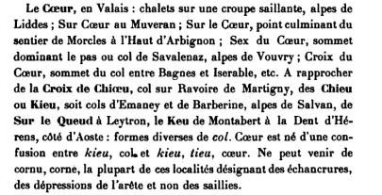 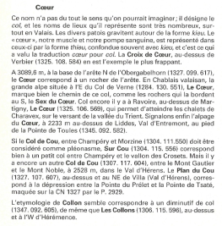 
Fenêtre | Fenêtre Fenestral | Col escarpé, endroit ouvert en montagne, col ayant vue sur les deux versants, latin fenestra, « fenêtre, trou, ouverture, brèche, accès, voie ». NOMS DE LIEUX DE SUISSE ROMANDE, SAVOIE ET ENVIRONS
Fourche | Forca Forcla Forclaz Forcle Forcletta Fourche | Col escarpé, endroit ouvert en montagne, col ayant vue sur les deux versants, latin fenestra, « fenêtre, trou, ouverture, brèche, accès, voie ». Petit col en forme de fourche, montagne fourchue, français fourche, ancien français forche, furche, « fourche », du latin furca, « fourche, bois fourchu ». NOMS DE LIEUX DE SUISSE ROMANDE, SAVOIE ET ENVIRONS
Fourche | Furgga Furgge Furggel Furggele Furggeli Furggellen Furggelti Furggen Furggi Furggji Furggl Furggla Furggle Furgglen Fürggli Furggu Furggulti Furka Furke Fürkele Fürkeli
Bouche/Gueule/Goulet | Golet Golettaz Golette Gueule Gueulaz | Passage étroit, col, couloir, couloir d´avalanche, gorge. Du bas latin goletum, latin gola. NOMS DE LIEUX DE SUISSE ROMANDE, SAVOIE ET ENVIRONS
Joug | Juch Juchli Joch Jochi Jochl Jöchle Jochli
Trou/Creux dans le sens de dépression | Loch
Pas | Pas Passage | Pas, passage, col éventuellement délicat, passage dans une clôture, vieux français régional passieux, passiour, ancien français régional pachau, pacheu, passiau, latin passatorium, « passage », de passus, « pas ». NOMS DE LIEUX DE SUISSE ROMANDE, SAVOIE ET ENVIRONS
Trou/Creux dans le sens de dépression | Perte Perté Pertet Pertuis Limmern Limmi Limi Limeli | Trou, grotte, ou passage resserré, col étroit.Français pertuis, déverbal de l´ancien français pertuisier, « trouer », latin pertusus, « percé », latin vulgaire *pertusiare, du latin pertundere, « trouer ». NOMS DE LIEUX DE SUISSE ROMANDE, SAVOIE ET ENVIRONS
Porte | Portail | Passage, col en montagne. Français portail, ancien français portal, du latin porta, « porte ». NOMS DE LIEUX DE SUISSE ROMANDE, SAVOIE ET ENVIRONS
Selle/ ensellement | Selle
Porte | Porta Porte Portette | Passage, col étroit, endroit resserré d´une vallée, latin porta, « porte ». NOMS DE LIEUX DE SUISSE ROMANDE, SAVOIE ET ENVIRONS

